COSTO
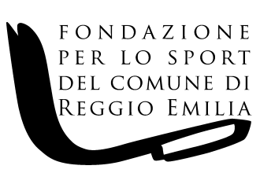

FONDAZIONE PER LO SPORT DEL COMUNE DI REGGIO EMILIA Via F.lli Manfredi n. 12/D - 42124 Reggio Emilia

COSTO COMPLESSIVO DEL PERSONALE A TEMPO INDETERMINATO E DETERMINATO NELL'ANNO 2021 ( riepilogo ai sensi dell'art. 17, comma 2 del D.Lgs. n. 33 del 14.03.2013)

NUMERO DIPENDENTI A TEMPO INDETERMINATO | NUMERO DIPENDENTI A TEMPO DETERMINATO | RETRIBUZIONE COMPLESSIVA | CONTRIBUTI INAIL SU RETRIBUZIONE COMPLESSIVA | CONTRIBUTI INPS SU RETRIBUZIONE COMPLESSIVA | CONTRIBUTI PREVIDENZA COMPLEMENTARE | TFR | COSTO COMPLESSIVO
9 | 0 | 285,964.47 | 1,708.53 | 78,858.33 | 245.63 | 28,397.61 | 395,174.57

